안내사항
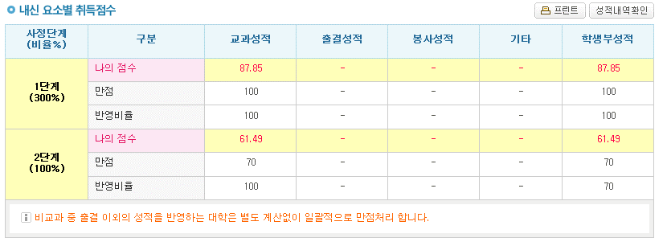
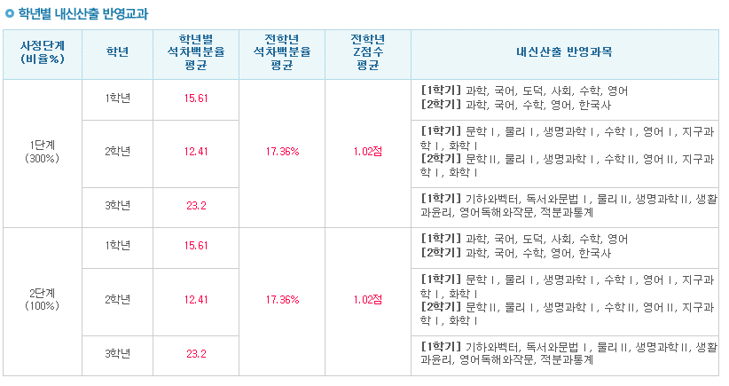
1. 과목명, 이수단위, 원점수, 평균점수,등급을 입력합니다.
문과 , 이과 상관없이 국어,영어,수학.사회(도덕,한국사 포함) 과학 을 입력합니다.
2. 알아서 계산해 줍니다.
3. 반영과목 점수B는 30점에서
(전과목 9등급과목 이수단위합) / (국영수사과를 제외한 나머지과목+9등급과목이수단위합) * 5 만큼 감점합니다.

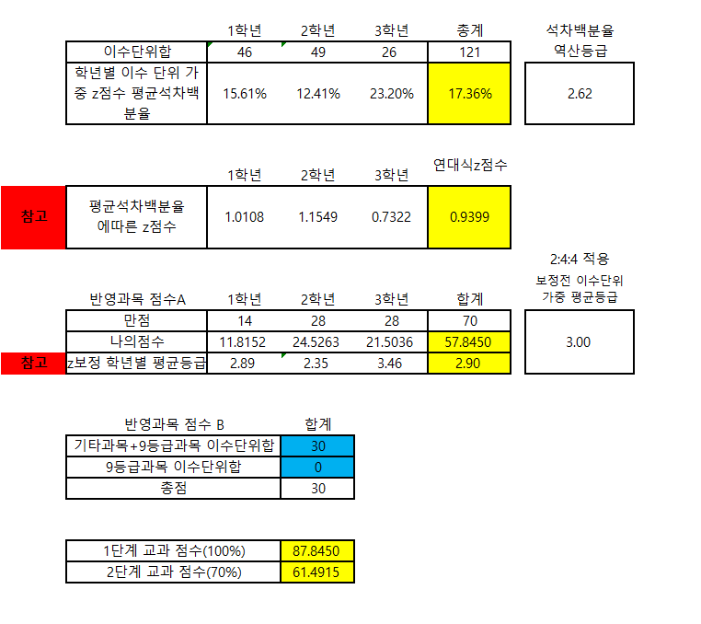

용어설명 (임의로 만든 용어입니다.)
파란색 용어는 잘 이해가지 않으면 무시해도 됩니다.
z점수 석차백분율 : 개별 교과목의 z점수를 소숫점 첫째자리 에서 산출한 후 이를 z점수에따른 석차백분율로 환산합니다
보정 석차백분율 : z점수 석차백분율과 석차등급에 해당하는 석차백분율중 중 낮은값을 사용합니다. (유리한 방향으로만 보정됨)
보정 등급 : [참고 자료입니다], 보정 석차백분율을 기준으로 보정 등급을 재산출합니다.
학년별 이수 단위 가중 z점수 평균석차백분율 : 학년별로 이수단위를 가중하여 보정 석차백분율의 평균을 구합니다.
1학년 15.61% , 2학년 12.41%, 3학년 23.20% 총계 15.61%*0.2+0.4*12.41%+0.4*23.20 =17.36%
이때 연대식 석차백분율은 17.76%로 교과점수와 가장 연관이 있는 수치입니다.
[* 진학사 모의지원의 전학년석차백분율과 동일한 용어입니다.]
최종점수와 함께 연대식 석차백분율을 사용합시다.
석차백분율 역산등급 : [참고자료입니다] 연대식 석차백분율을 이용하여 석차등급을 산출하였습니다
평균이 4.5 , 표준편차가 2인 c점수로 변환하였습니다. 실제로는 사용하지 않는 수치이므로 참고만 하시기 바랍니다.
평균석차백분율에 따른 z점수 : 학년별 이수단위 가중 z점수 평균석차백분율을 다시 z점수로 변환하였습니다.
이 때 15연대식 z점수는 연대식 석차백분율을 z점수로 환산하였습니다. 0.9399이 여기에 해당합니다.
(이계산기에서만 통용되는 용어이며 진학사의 전학년z점수 평균이나
고등학교에서 산출해준 z점수나 14년도 이전의 z점수는 이 계산기의 z점수와 호환되지 않습니다.)
연세대 학생부교과전형은 석차백분율로 선발하기 때문에 과목별로 z점수를 산출하여 가중평균을 내서 비교하는것은 부적절하다고
생각합니다.
마치 수능점수를 평균백분위[* 연세대 교과전형] 과 누적백분위를 동일한 기준으로 비교하는것과 같은 이치입니다.
반영과목 점수 A는 70*(1-연대식 석차백분율) 로 계산합니다.(57.8450점) 여기에 반영과목 B점수 30점을 더하여
1단계 교과점수 100%인 87.8450점을 산출합니다.
2단계 교과점수 70%는 1단계 점수의 0.7이므로 61.4915점이 됩니다.
z보정 학년별 평균등급은 z점수를 이용하여 보정한 보정등급의 이수단위 가중평균등급을 의미합니다.
합계에서는 2:4:4를이용하여 최종등급을 구합니다.(2.90등급) / 오른쪽의 3.00등급은 보정전(흔히말하는 평균등급)을 의미합니다.
소숫점 처리규정 :
교과목 z점수 : 소숫점 둘째자리에서 반올림하여 소숫점 첫째자리까지 산출함.
석차백분율 : 모집요강 표를 그대로 사용함. (z점수 석차백분율, 보정 석차백분율)
이수단위 * 석차백분율 : 소숫점 넷째짜리 까지 표시
학년별 이수 단위 가중 z점수 평균석차백분율 : 소숫점 다섯번째자리에서 반올림하여 소숫점 넷째자리까지 표시되나 실제계산에서는 반올림 처리하지않음.
1단계 교과성적을 산출할때 1학년,2학년,3학년 교과성적이 소숫점 다섯번째자리에서 반올림되어 표시되나 실제로는 반올림 되지 아니하였고, 합산 한 후 소숫점 다섯째 자리 에서 반올림하여 네번째 자리까지 산출되도록함/

140721 | 오류수정
140722 | 2차오류수정
140722 | 3차수정 | -소숫점처리규정

